申込書
申込書

ふりがな |  |  | 設立年 | 資本金（元入金）
事業所名 |  |  |  |  | 円
 |  |  | HP
業種 |  | 大分類 （▼をクリック） | 中分類 （▼をクリック）
所在地 |  | 〒
連絡先 |  | 部署名・役職名
 |  | ふりがな
 |  | 担当者氏名
 |  | ＴＥＬ
 |  | メールアドレス

＜貴社における全社的な価格転嫁の状況について＞
１．該当するもの全てに○をしてください。（複数回答） （▼をクリック）
①原価（原材料費、人件費、エネルギー費）の上昇分を数値で把握している
②製品ごとの原価計算ができている
③必要な転嫁額を算出している
④業界（同業他社）の値上げ動向を把握している
⑤価格交渉等のための説明資料の作成ができている
⑥価格交渉ができている

２．直近１年間のコスト上昇分のうち、価格転嫁できた割合を▼をクリックして選択してください。

３．直近３年間での、取引先との価格交渉の平均的な頻度を▼をクリックして選択してください。

４．今回お申込みいただいた理由をおきかせください。 また、価格転嫁に取り組むにあたっての課題や悩みがございましたらご記入ください。

＜分析・評価を依頼する製品・サービスについて＞
１．製品・サービスの名称をご記入ください。

２．対象製品・サービスの内容や特徴、強みについてご記入ください。

３．対象製品・サービスの情報発信はどのような方法で行っていますか。

４．対象製品・サービスの課題、弱みと感じていることについてご記入ください。

５．対象製品・サービスを今後どのように展開していきたいと考えていますか。 該当するものすべてに○をしてください。（複数回答） （▼をクリック）

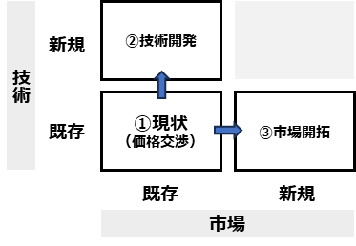
①市場も技術もこのままで、価格転嫁したい （適正な価格で取引したい）

②市場はこのままで、技術力を向上させて高付加価値化する ことで価格転嫁したい

③技術はこのままで、市場を新しくすることで価格転嫁したい

６．製造部分を担っている事業者さまのみ、該当する取引階層を○で囲ってください。

７．製品・サービスの売上はコロナ前と比較して変化があるか、▼をクリックして選択してください。

８．製品・サービスの客層はコロナ前と比較して変化があるか、▼をクリックして選択してください。

■お申込にあたって、下記内容について同意をお願いいたします。 （▼をクリック）
1 | 製品・サービスの基本情報が分かるカタログや資料などを、申込書と合わせて送付をお願いします。（ない場合は結構です）
2 | お申込内容の確認のため、電話やメール等でお問い合わせをさせていただく場合がございます。
3 | 選定後、評価分析を実施させていただくにあたり、製品・サービスの内容や需要状況、情報発信方法等に関する詳細なヒアリング（１時間程度）を実施いたします。
4 | 原価管理の評価分析のため、対象製品・サービスの販売先（具体名は不要）別の「売上高」「売上シェア」「売価」「数量」「原価率」、販売費および一般管理費、全社売上、従業員数などのデータを３年間分いただきます。

